상품제안서
애니존 멀티페어링 무소음 블루투스 무선마우스 ANY-3 | 상품코드: F30187

 |  |  |  |  |  |  | 02-412-0044 | www.easy1.co.kr
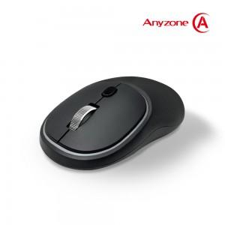

【상세/제작정보】 | 실크인쇄 100개 미만 시 판비 5만원 별도

【인쇄/포장옵션】 | 실크, 레이저 / 시판박스

【공급단가】 | 수량 | 50~ | 100~ | 500~ | 1,000~ | 2,000~
*VAT별도 | 단가 | 15,900원 | 15,650원 | 15,270원 | 14,890원 | 14,630원

【상품 URL】 | http://www.easy1.co.kr/src/goods_detail.php?gdno=30187

